1
República de Panamá
CONTRALORÍA GENERAL DE LA REPÚBLICA
Instituto Nacional de Estadística y Censo

ESTIMACIÓN DE LA POBLACIÓN TOTAL EN LA REPÚBLICA,
POR ÁREA Y SEXO: AÑOS 2016-20

 |  | Área |  |  |  | Sexo |  | Índice de Masculini- dad
Año | Total (1) | Urbana |  | Rural |  | Hombres | Mujeres
 |  | Número | Porcentaje | Número | Porcentaje

2016 | 4,037,043 | 2,772,318 | 68.7 | 1,264,725 | 31.3 | 2,026,044 | 2,010,999 | 100.7
2017 | 4,098,135 | 2,836,794 | 69.2 | 1,261,341 | 30.8 | 2,056,085 | 2,042,050 | 100.7
2018 | 4,158,783 | 2,901,275 | 69.8 | 1,257,509 | 30.2 | 2,085,950 | 2,072,833 | 100.6
2019 | 4,218,808 | 2,965,808 | 70.3 | 1,253,049 | 29.7 | 2,115,458 | 2,103,350 | 100.6
2020 | 4,278,500 | 3,030,244 | 70.8 | 1,248,256 | 29.2 | 2,144,802 | 2,133,698 | 100.5

(1) Estimación de la población al 1 de julio, con base en el Censo Nacional de Población 2010.
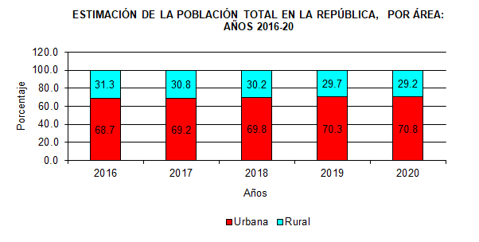

Años | Urbana | Rural
2016 | 68.7 | 31.3
2017 | 69.2 | 30.8
2018 | 69.8 | 30.2
2019 | 70.3 | 29.7
2020 | 70.8 | 29.2

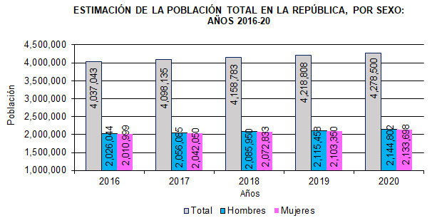

 | Años | Total | Hombres | Mujeres
 | 2016 | 4,037,043 | 2,026,044 | 2,010,999
 | 2017 | 4,098,135 | 2,056,085 | 2,042,050
 | 2018 | 4,158,783 | 2,085,950 | 2,072,833
 | 2019 | 4,218,808 | 2,115,458 | 2,103,350
 | 2020 | 4,278,500 | 2,144,802 | 2,133,698

